Wykr.1nowe
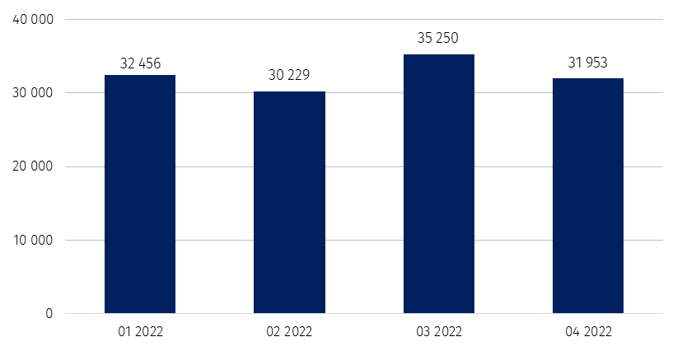
Wykres 1. Liczba podmiotów nowo zarejestrowanych w rejestrze REGON

Wykr.2 nowe i wykreślone PKD
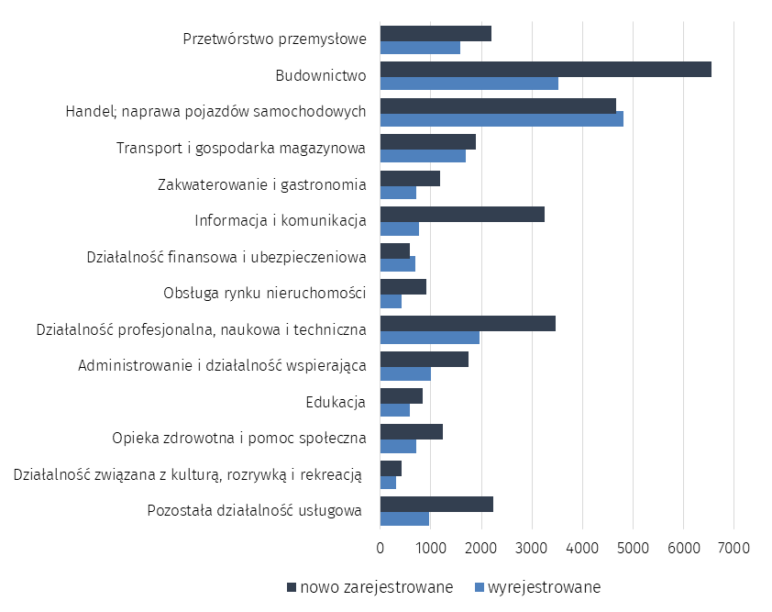
Wykres 2. Liczba podmiotów nowo zarejestrowanych i wyrejestrowanych z rejestru REGON

Wykr.3 zawieszone
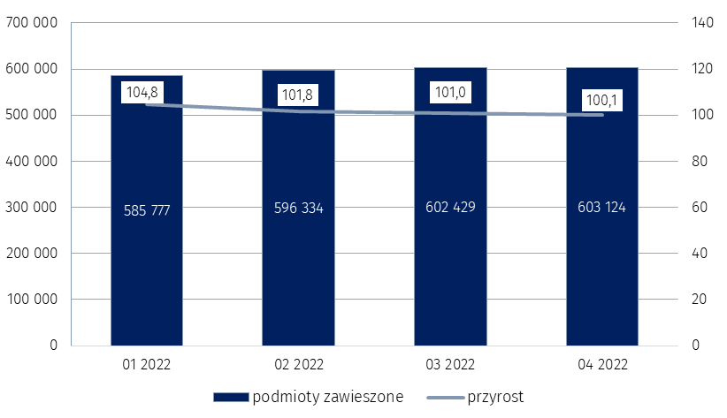
Wykres 3. Liczba podmiotów z zawieszoną działalnością w rejestrze REGON
 | %

